Sheet1
Scene No. | 0
Quest Title | 拯救大海
Quest Log | 问洛可可关于污染的事情
Map No. | 29
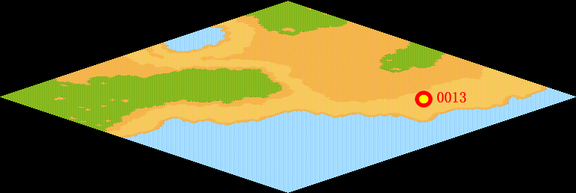
NPC No. | 13
Condition
Dialog | 不知怎么了，最近大海里总是漂浮着一些难看的东西，还有一股浓烈的古怪气味，而且我发现这里的鱼类也少了许多，我想这一定是某种污染物，看似这些污染物是从北部的上游地区流下来的，你能帮我去白沙海滩问问洛可可关于污染的事情么？
Select | 1：接受，2：不接受
Result | 1 : Scene 0001, 2 : 关闭对话框

ScriptFile | Qlog-0047-000.scr
 | Q0013-0047-000.scr

